回答書 ③
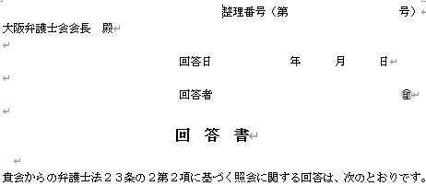

 | 井上 正人
１．申出（担当）弁護士

２．回答

マニュアル①
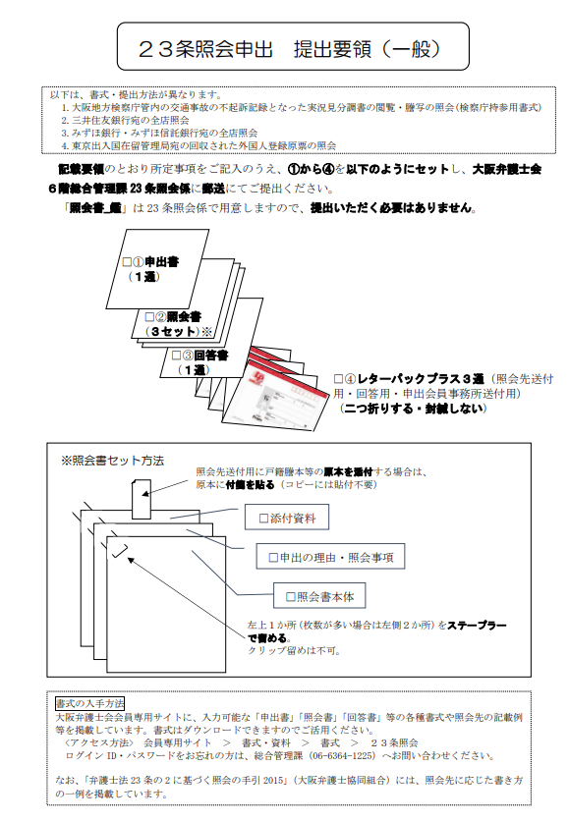

マニュアル②
